1. Tasa de Interes Simple
$$C : Valor Presente o Capital Inicial.$$
$$S : Valor Futuro o Ahorro Deseado.$$
$$i : Tasa de Interés.$$
$$t : Proporción de tiempo transcurrido ∗.$$
∗ Las variables Tasa de Interés (i) y el tiempo transcurrido (t) siempre deben estar expresadas en la misma unidad de tiempo, por ejemplo si va a utilizar una de las fórmulas y la tasa de interés simple es anual, entonces el tiempo también debe ser expresado de manera anual.
$$I: Interes$$
$$I = S − C$$
$$I = C× i× t$$
$$S=C×(1+i×t$$
$$C=\frac{S}{1+i×t}$$
$$t=\frac{\frac{S}{C}−1}{i}$$

conversion de tasas
TN | 0.0248% | m (diario) | 360 | n (mensual) | 30
m | 1 | n | 180 | TEMensual | 0.89%
n | 169 | TESemestral | 4.20% | n (anual) | 360
TEP | 4.2797289% | TNAnual | 8.23% | TEAnual | 11.2186%

TNAnual | 24.0000% | m (mensual) | 12 | n (anual) | 360
m (quincenal) | 24 | n | 1 | TEAnual | 12.00%
n | 24 | TEMensual | 8.00% | n (mensual) | 30
TEAnual | 26.9734649% | TNAnual | 96.00% | TEMensual | 0.9489%

TNAnual | 28.000% | m (mensual) | 2 | n (anual) | 360
m (diaria) | 360 | n | 1 | TEAnual | 32.00%
n | 30 | TEMensual | 24.00% | n (bimestral) | 60
TEMensual | 2.3598402% | TNBimestral | 48% | TNBimestral | 4.7359%

TNSemestral | 4.000% | m (diario) | 30 | n (mensual) | 30
m (diaria) | 180 | n | 30 | TEMensual | 3.90%
n | 30 | TEMensual | 1.75% | n (semestral) | 180
TEMensual | 0.6688193% | TNMensual | 1.7354% | TNSemestral | 25.8037%

TNCuatrimestral | 3.000% | m (diario) | 30 | n (mensual) | 30
m (diaria) | 120 | n | 30 | TEMensual | 4.50%
n | 30 | TEMensual | 1.75% | n (anual) | 360
TEMensual | 0.7527251% | TNMensual | 1.7354% | TEAnual | 69.5881%

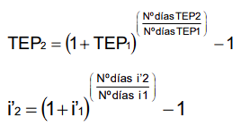
TNBimestral | 2.000% | m (quincenal) | 6
m (diaria) | 60 | n | 24
n | 360 | TEAnual | 12.00%
TEAnual | 12.7474307% | TNTrimestral | 2.8399%

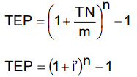
 |  | m (quincenal) | 6
 |  | n | 24
 |  | TEAnual | 12.00%
 |  | TNTrimestral | 2.8399%

 |  | m (mensual) | 12
 |  | n | 3
 |  | TETrimestral | 3.00%
 |  | TNAnual | 11.88%

Hoja2
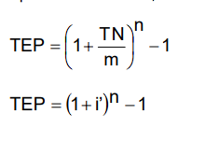
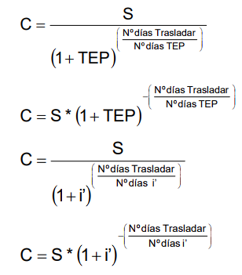
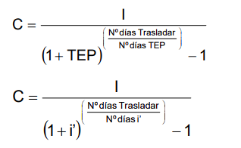
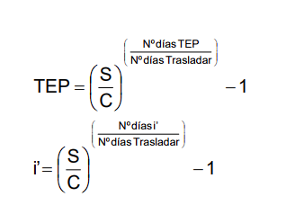
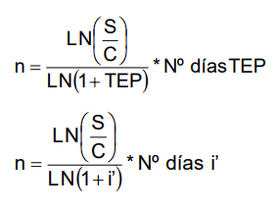
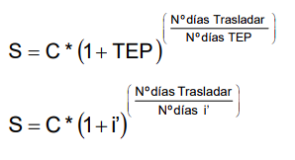
Valor Futuro | $100,000.00 | TESemestral | n
Capital 4 (antes de los 15 meses) | $74,659.35 | 12.40% | 15
Capital 3 (antes de los 8 meses) | $64,560.15
Capital 2 (antes de los 4 meses) | $59,932.34 | TNAnual | n | m (mensual)
Capital 1 (antes de los 9 meses) | $51,771.81 | 22.00% | 8 | 12

 |  | TEAnual | n
 |  | 25.00% | 4

 |  | TNAnual | n | m (trimestral)
 |  | 20.00% | 9 | 4

 |  |  | 36
 |  |  | 3

